案例
 |  |  |  |  |  |  |  |  |  | 251000
链家成交 |  |  |  |  |  |  |  |  |  | 46211
 |  |  |  |  |  |  |  |  |  | 5.43
序号 | 建筑面积 | 楼层 | 成交价 | 成交单价 | 朝向 | 装修 | 成交日期
1 | 80.83 | 高楼层 | 257 | 31795.00 | 西南 | 精装 | 2023-03-05
2 | 80.78 | 中楼层 | 265 | 32805.00 | 西南 | 精装 | 2023-01-05 | 0.8215010142
3 | 68.59 | 低楼层 | 273.9 | 39933.00 | 东北 | 精装 | 2022-11-19
4 | 69.35 | 中楼层 | 290 | 41817.00 | 东北 | 精装 | 2022-11-16
5 | 68.03 | 中楼层 | 273.5 | 40203.00 | 东北 | 精装 | 2022-09-21
6 | 67.83 | 中楼层 | 245 | 36120.00 | 东北 | 精装 | 2022-05-20 |  | 80 | 270 | 3.375
7 | 69.54 | 中楼层 | 260 | 37389.00 | 东北 | 精装 | 2022-01-15 |  | 69 | 240 | 3.4782608696

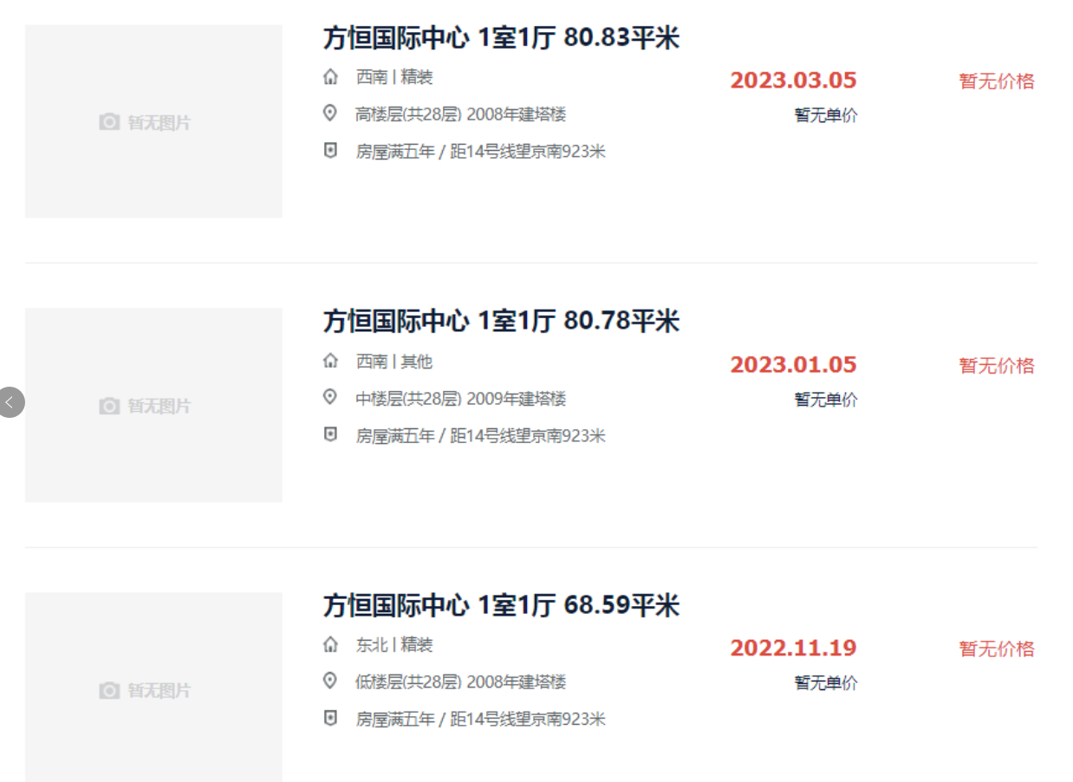
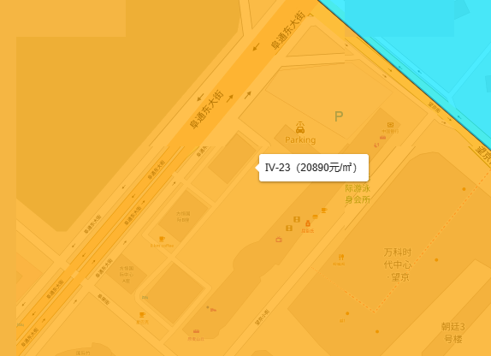

 |  |  |  |  |  |  |  |  |  |  |  |  | 2022-9 | 51234 | 2.0126492772
 |  |  |  |  |  |  |  |  |  |  |  |  | 2022-11 | 34211 | 1.3439267756
 |  |  |  |  |  |  |  |  |  |  |  |  | 2023-11 | 25456

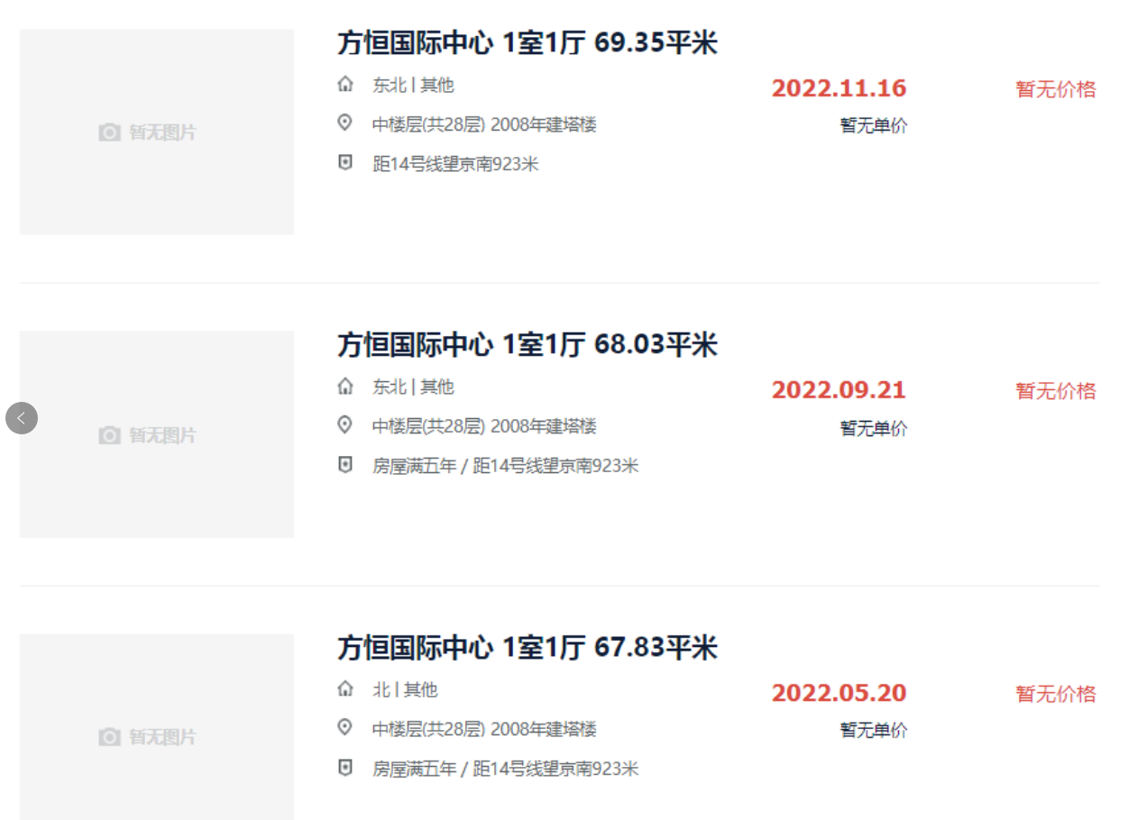

 |  |  |  |  |  |  |  |  |  |  |  | 108.86

 |  |  |  |  |  |  |  |  |  |  |  | 114.29

 |  |  |  |  |  |  |  |  |  |  |  | 103.53

